1
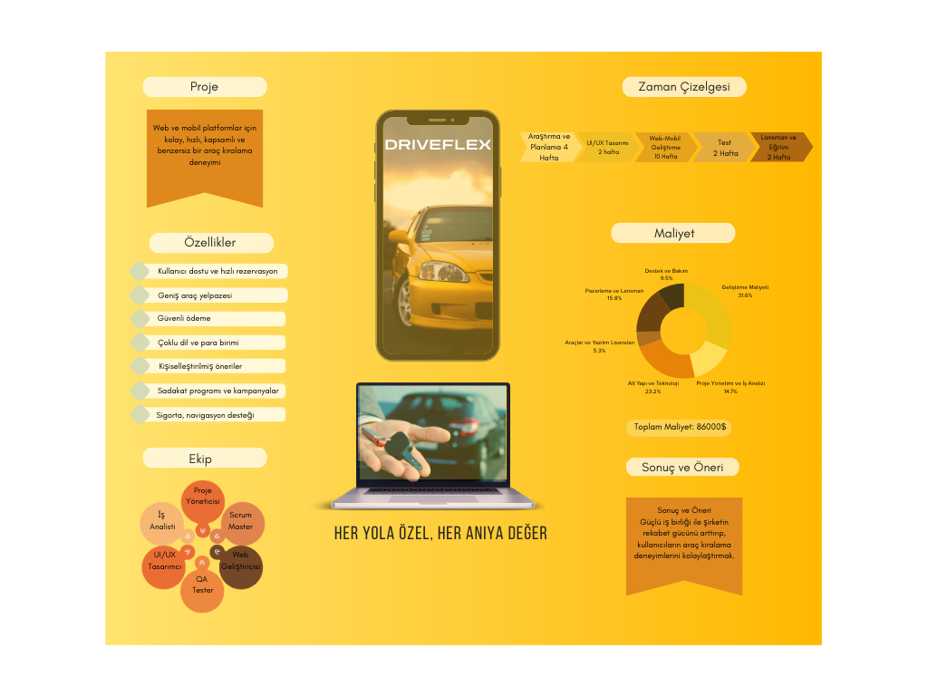
PRESENTATION
PAZAR ARAŞTIRMASI
MÜŞTERİYE NELER SUNABİLİRİZ?
BENCHMARKING
ONE PAGER

3
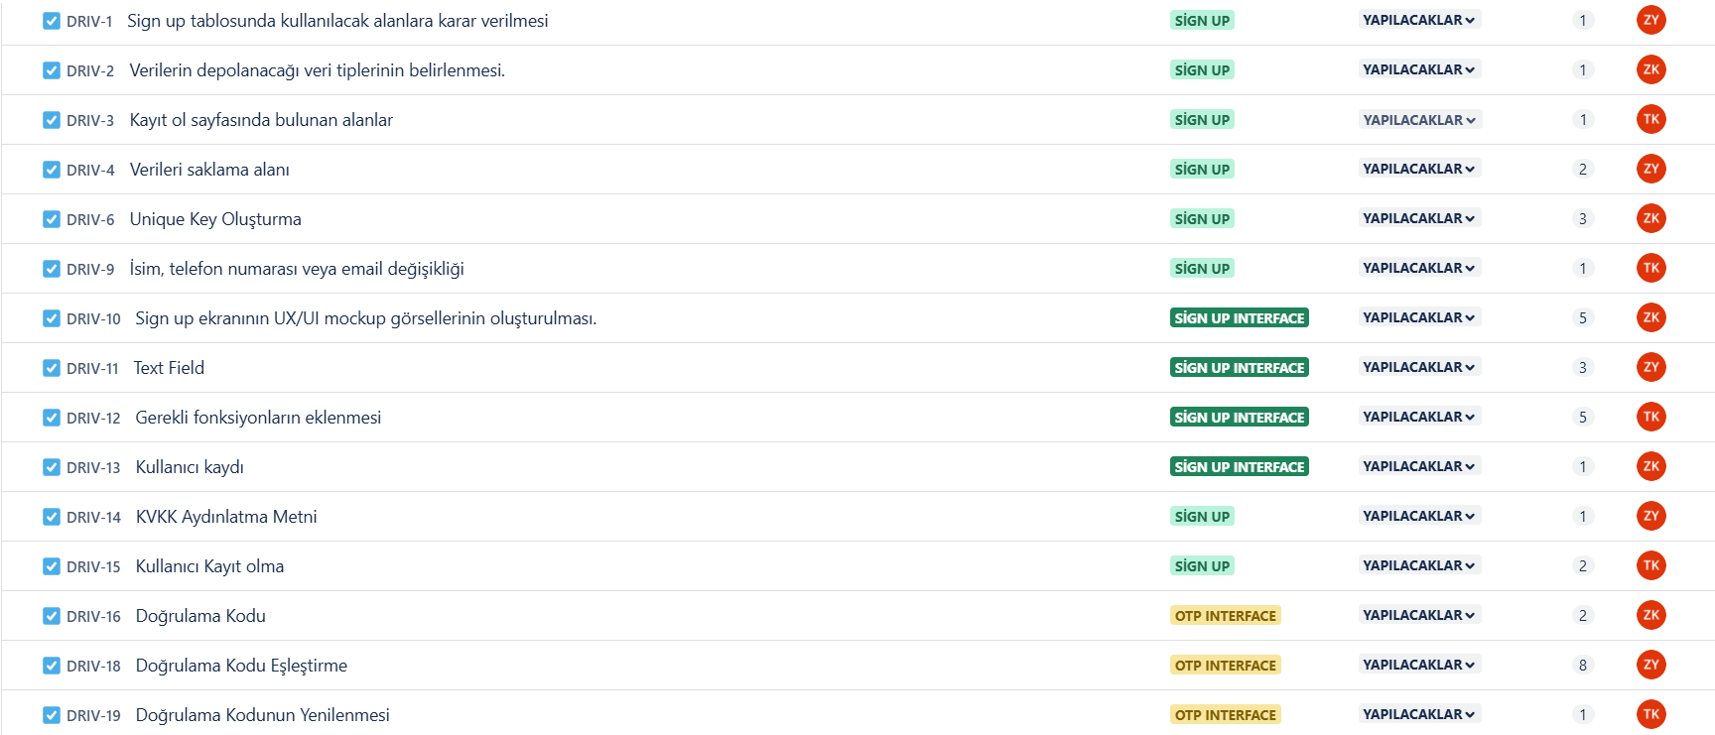
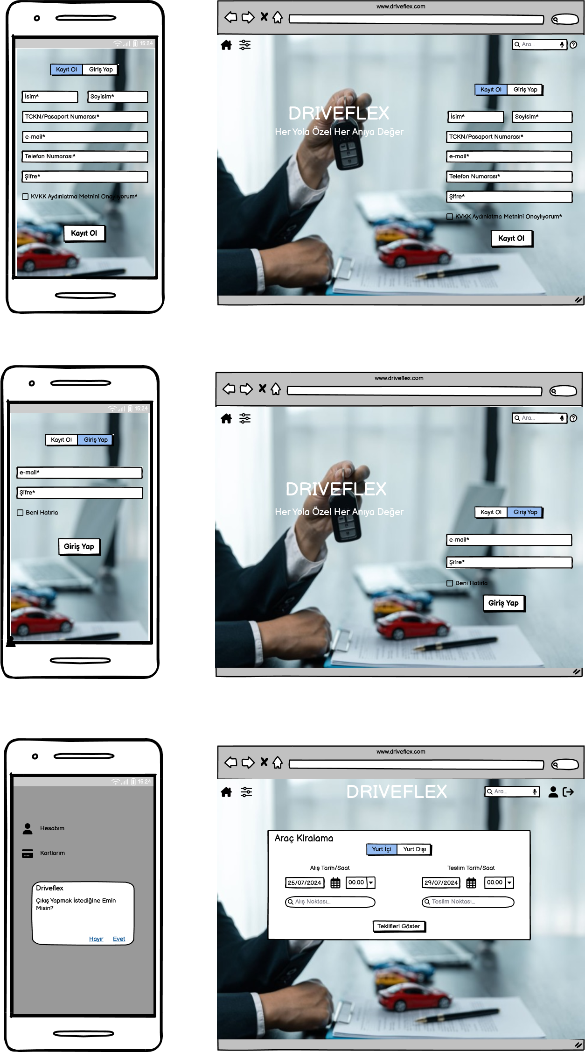
 | S I G N U P | LOG IN | LOG OUT

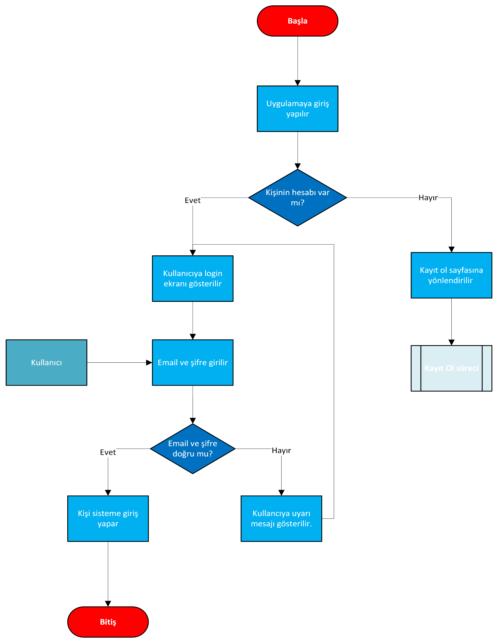
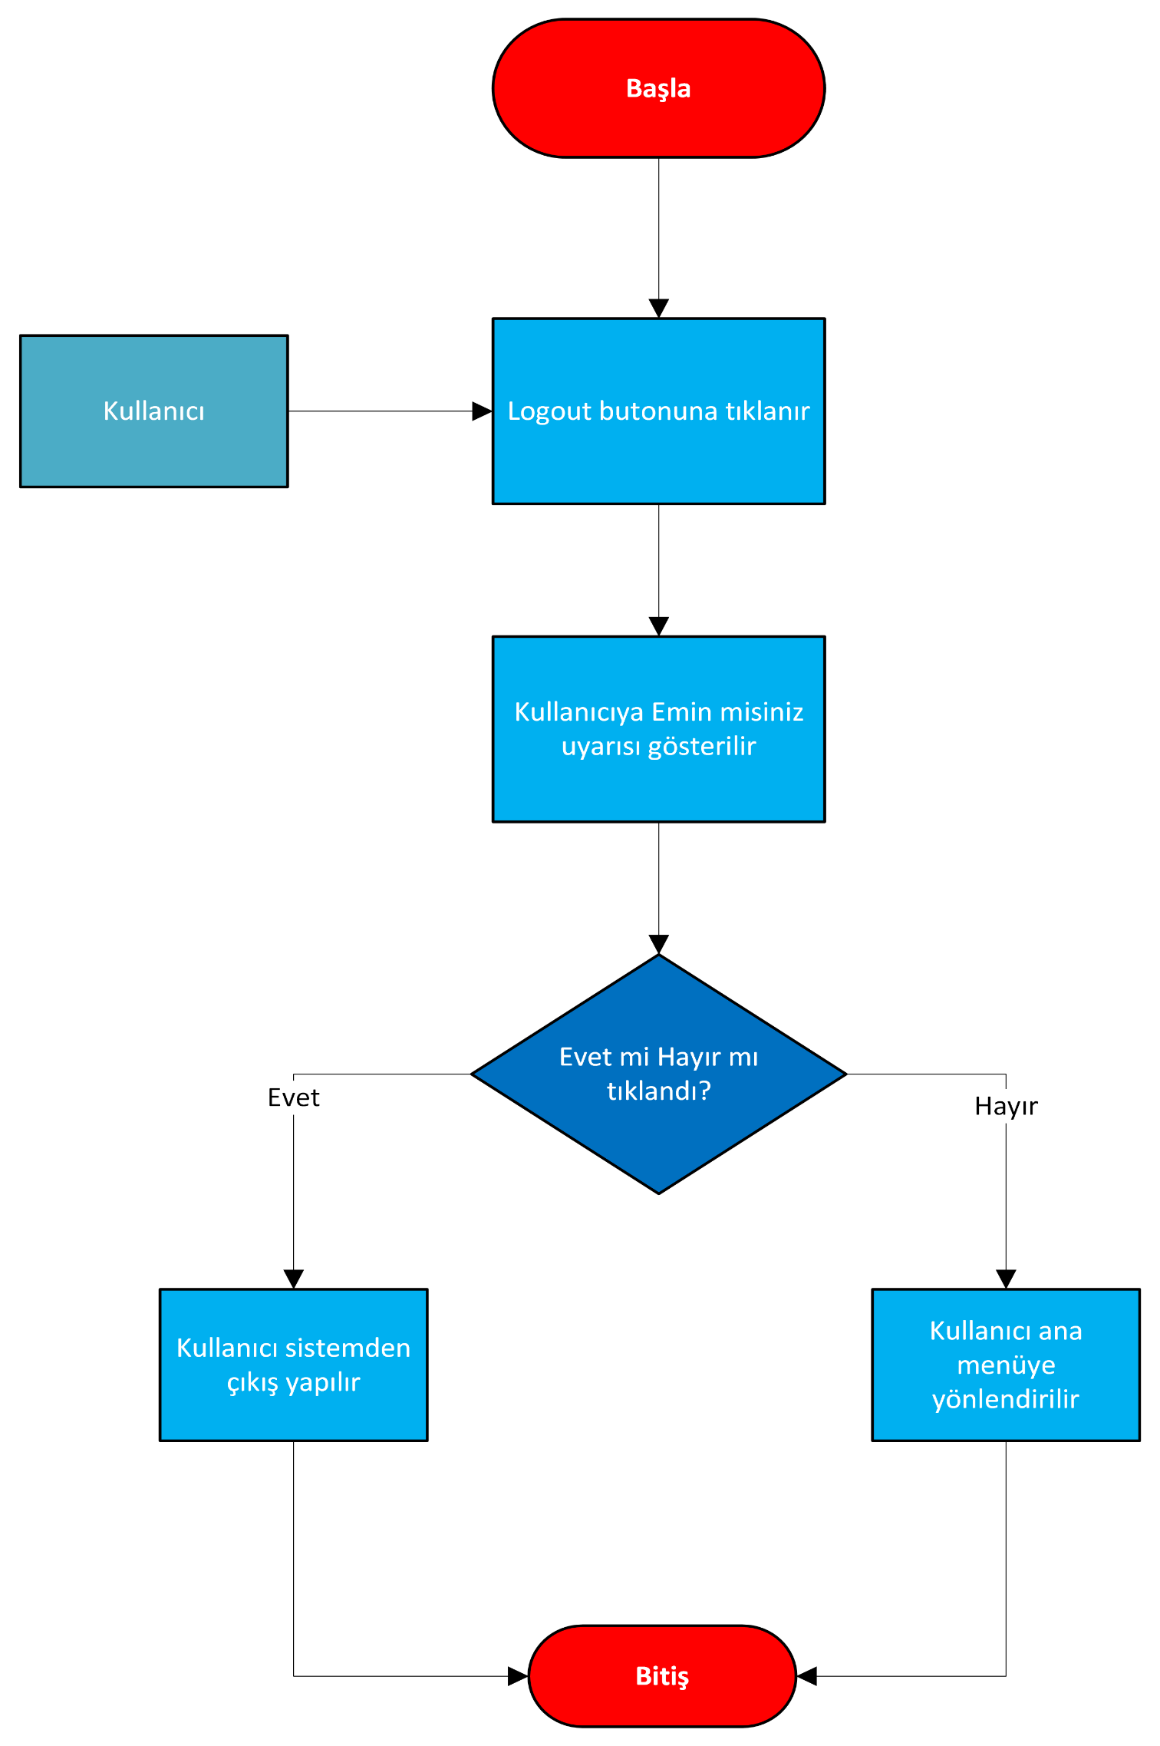
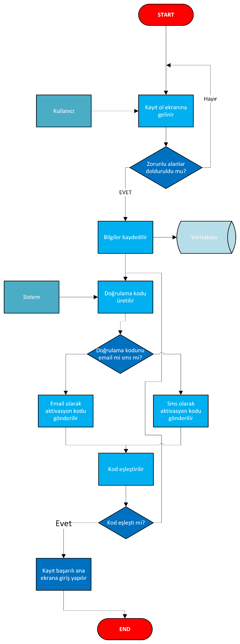

Detaylar için link ektedir.
https://zynpsk94.atlassian.net/jira/software/projects/DRIV/boards/2/backlog?atlOrigin=eyJpIjoiNzI2ZjY2ZTQxZGM5NDg0ZGFmY2U0OTVkOGFhMTJlZjYiLCJwIjoiaiJ9

4
